щиты управления
Щиты электрические.
№ | Наименование | Стоимость
1 | Бокс для камер ОКС и приточной вентиляции | 9900
 |  |  | Инвертор 2,2 кВт (щит увеличивается, кулер дополнительно) | Инвертор 4 кВт (щит увеличивается, кулер дополнительно) | 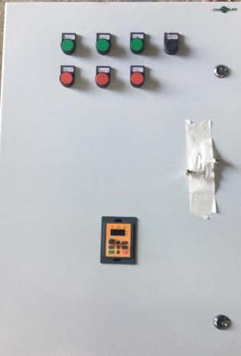
2 | Щит камер ОКВ с одним насосом и одним вентилятором | 55000 | плюс 57000 | плюс 64000 | 64000 | 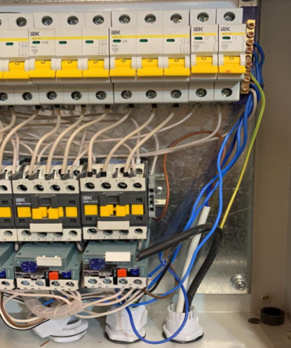
 |  |  | Нагрев 12 кВт | Нагрев 67 кВт
3 | Щит сушильной комнатыс 2-мя вентиляторами | 55000 | плюс 22500 | плюс 66000
 |  |  | С инвертором 4,0 кВт
4 | Шлифшкаф с одним вентилятором | 50000 | плюс 59000
 |  |  | С инверторами 2,2 кВт | С инверторами 4 кВт | Включение управление нагревом дизель | Включение управление нагревом водой | Включение управление электричеством( зависит от мощности)
5 | Щит камер с притоком 2 вентилятора | 65000 | плюс 99000 | плюс 109000 | плюс 26500 | плюс 44000 | от 59000 до 66000
